概要
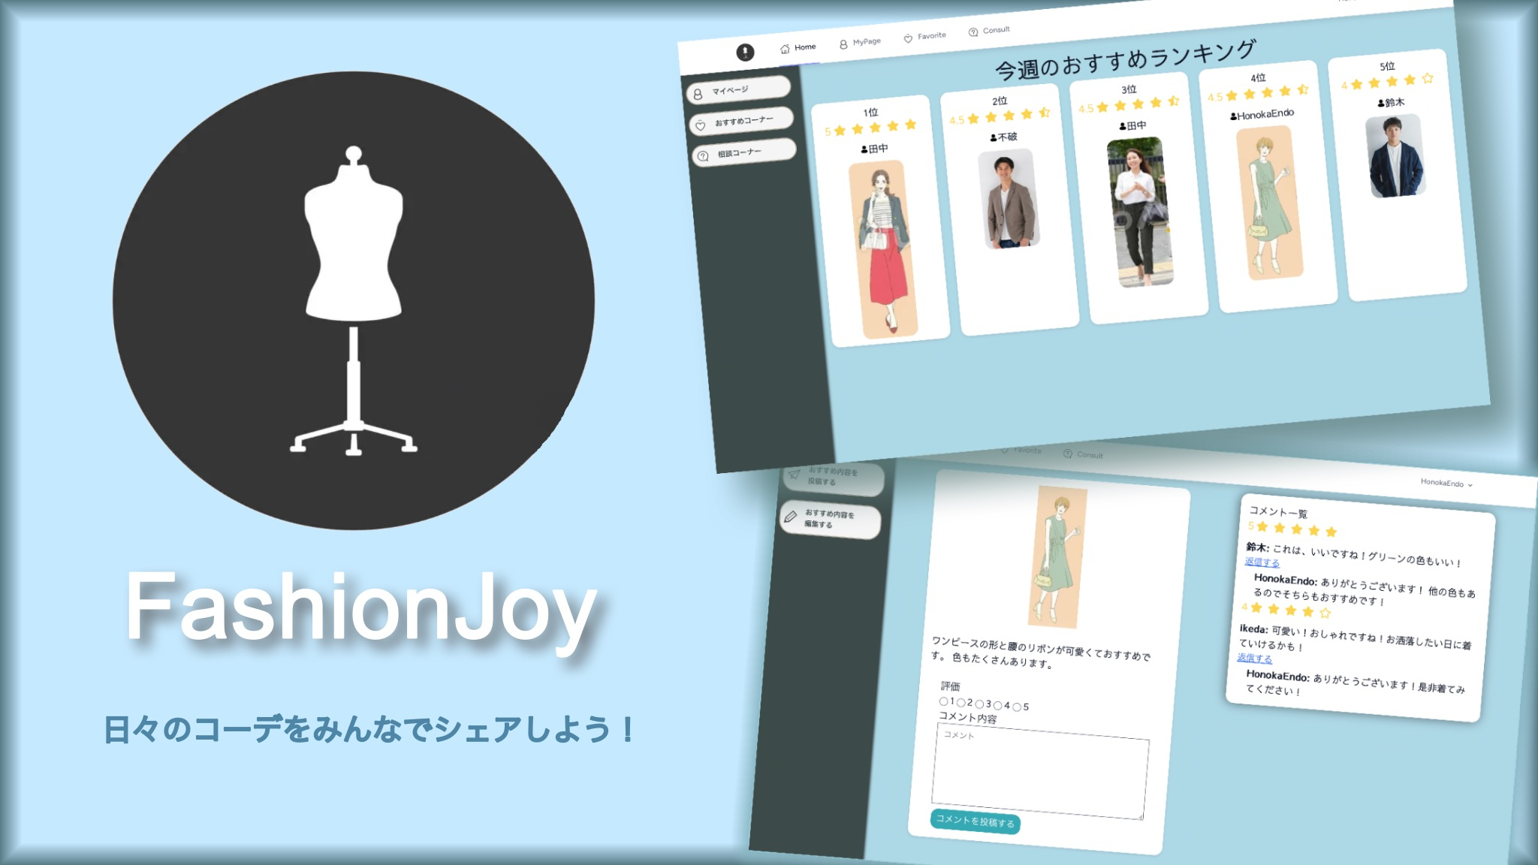

[主要な機能]
・ | 自分の一週間のコーディネートを保存
・ | 自分のお気に入りコーディネートをおすすめとして登録
・ | おすすめランキング
・ | コーディネートの相談機能

login
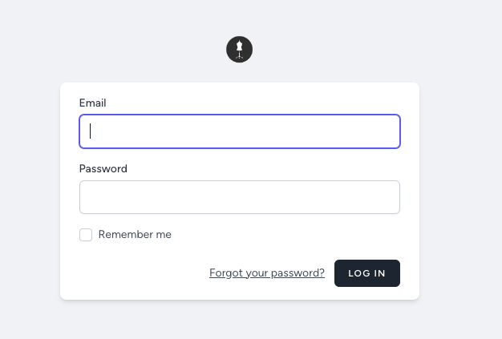
[login]
 | https://style-assist-b5d81f043c6b.herokuapp.com/login
 | ログイン画面

 |  | Email | tanaka@example.com
 |  | Password | tanaka_pass
 |  | でログインができます。

Home
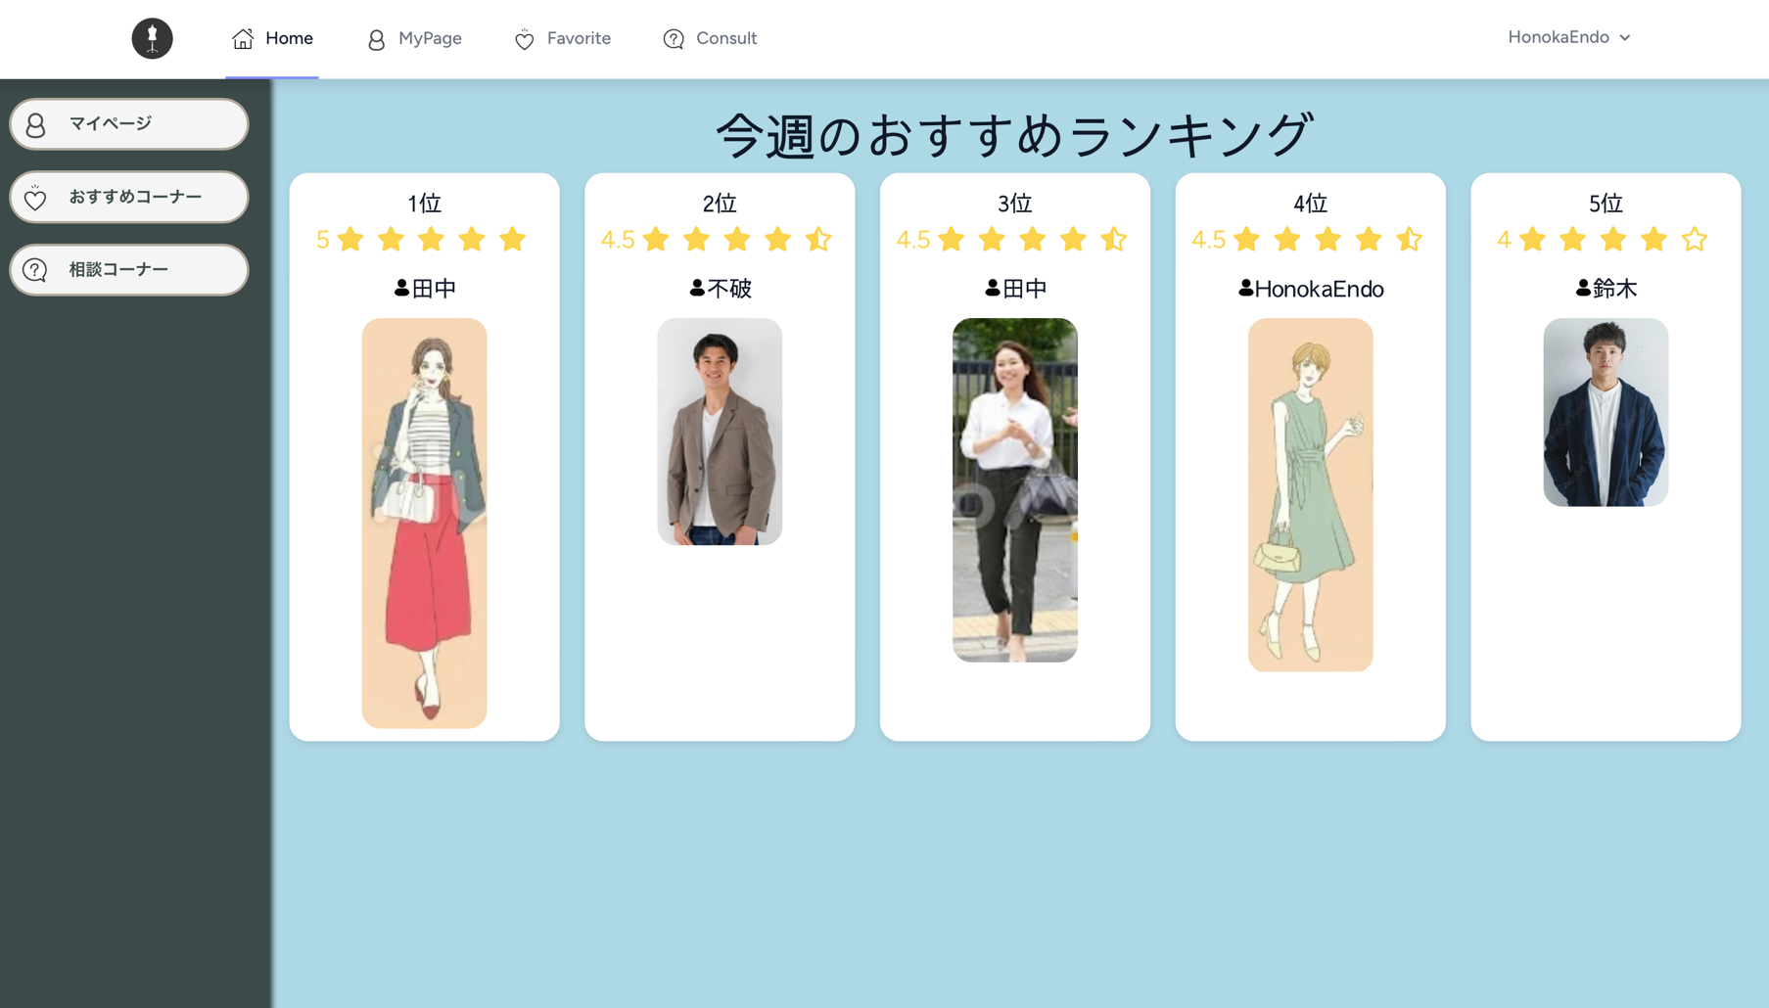

[Home]

 | 会員おすすめランキングの表示

 |  | 一週(月曜日〜日曜日)間ごとでランキングがリセットされます。
 |  | リセットされた日以降に投稿されたものでランキングが制作されます。
今週 |  |  | 翌週

MyPage
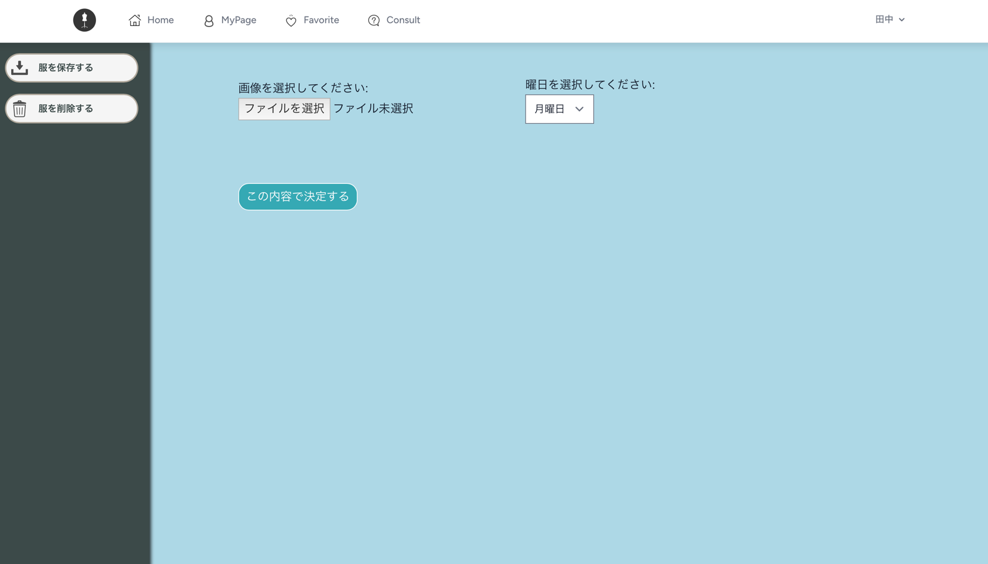
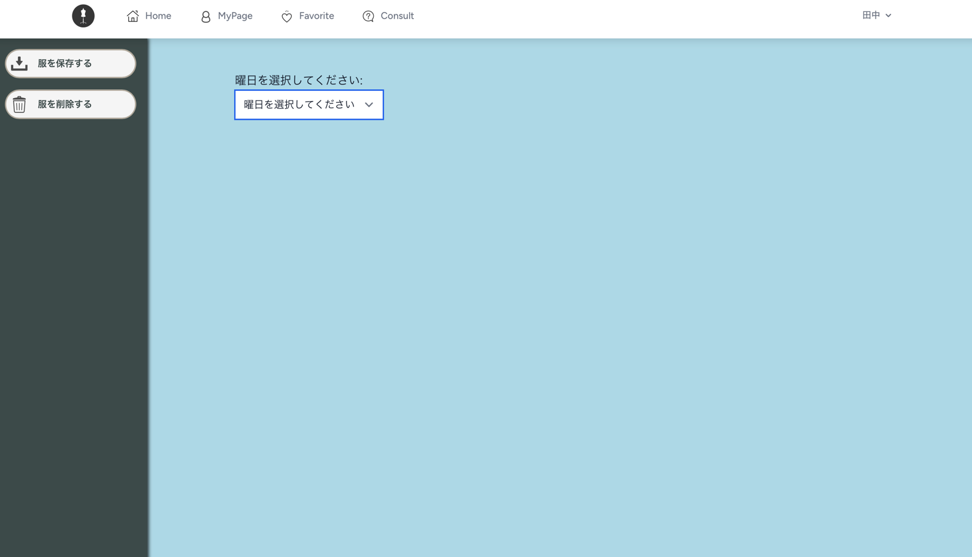
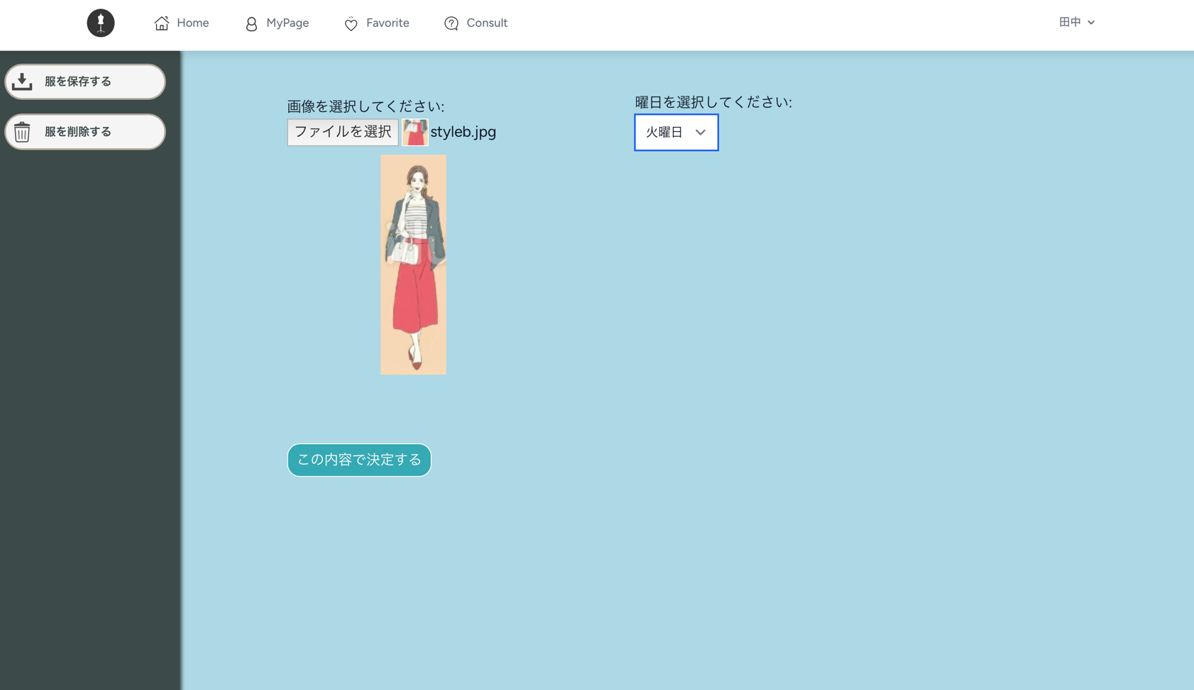
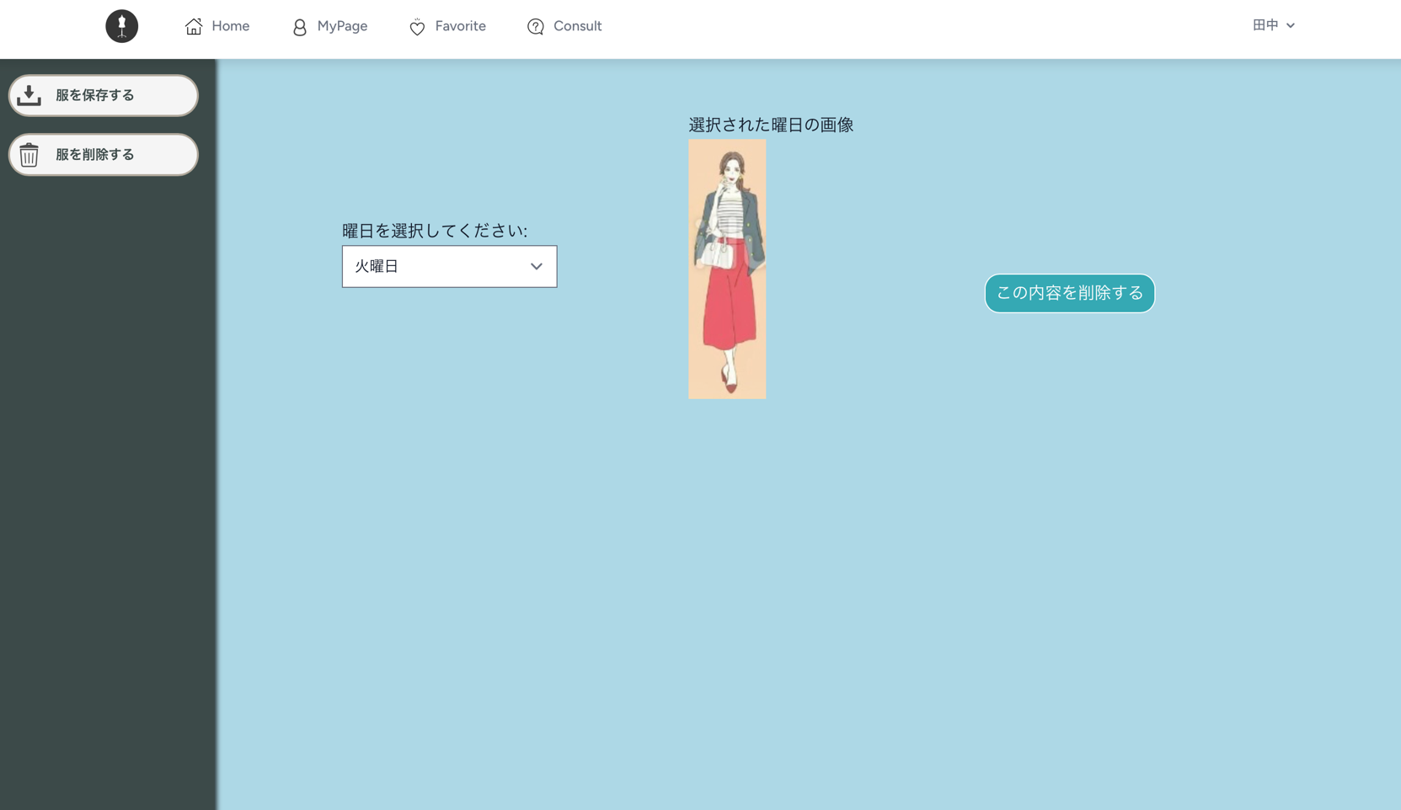
[MyPage]

 | ログインユーザーが保存した1週間分のコーディネイトの表示

 |  | 保存をする際は、保存する画像と曜日を選んだ後に、確定ボタンを押下すると、服が保存されます。
 |  | 保存しようとしている曜日に既に画像が入っている場合は削除してからではないと、服を保存することができません。
 |  | 削除する際は、選択した曜日に画像が保存されている時に限り、削除ボタンが表示されます。
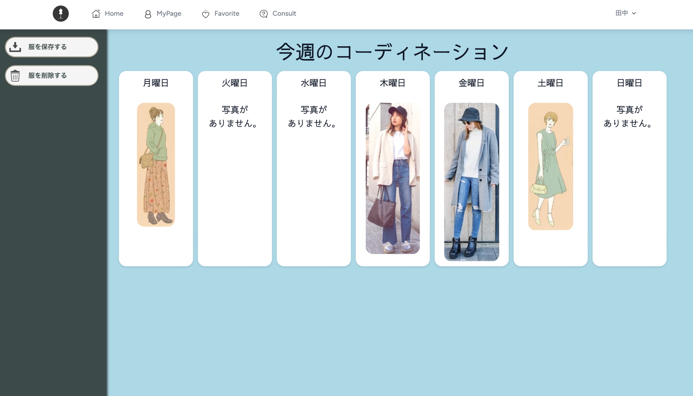

 | [服を保存する] |  | [服を削除する]

Favorite
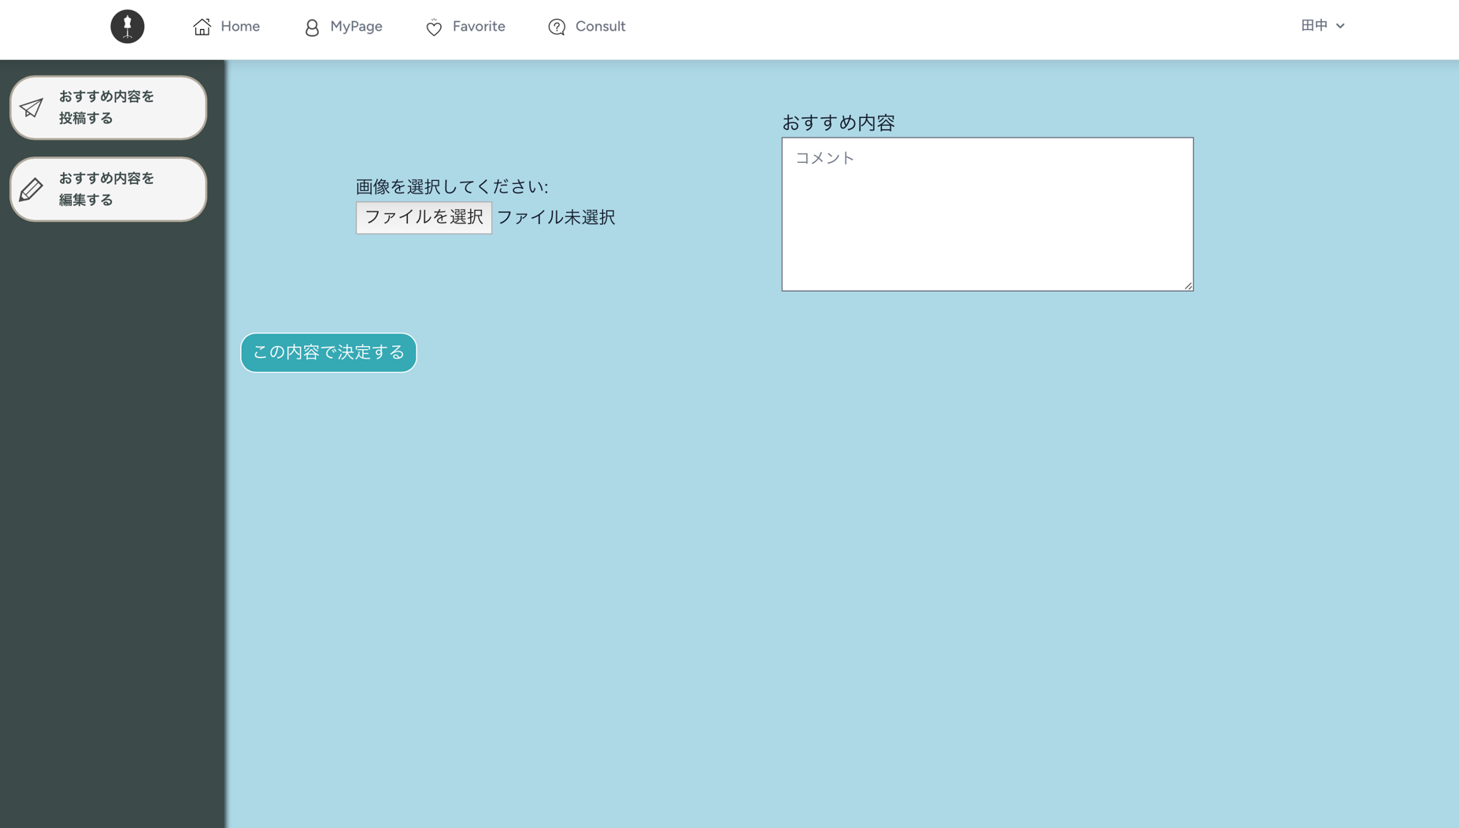
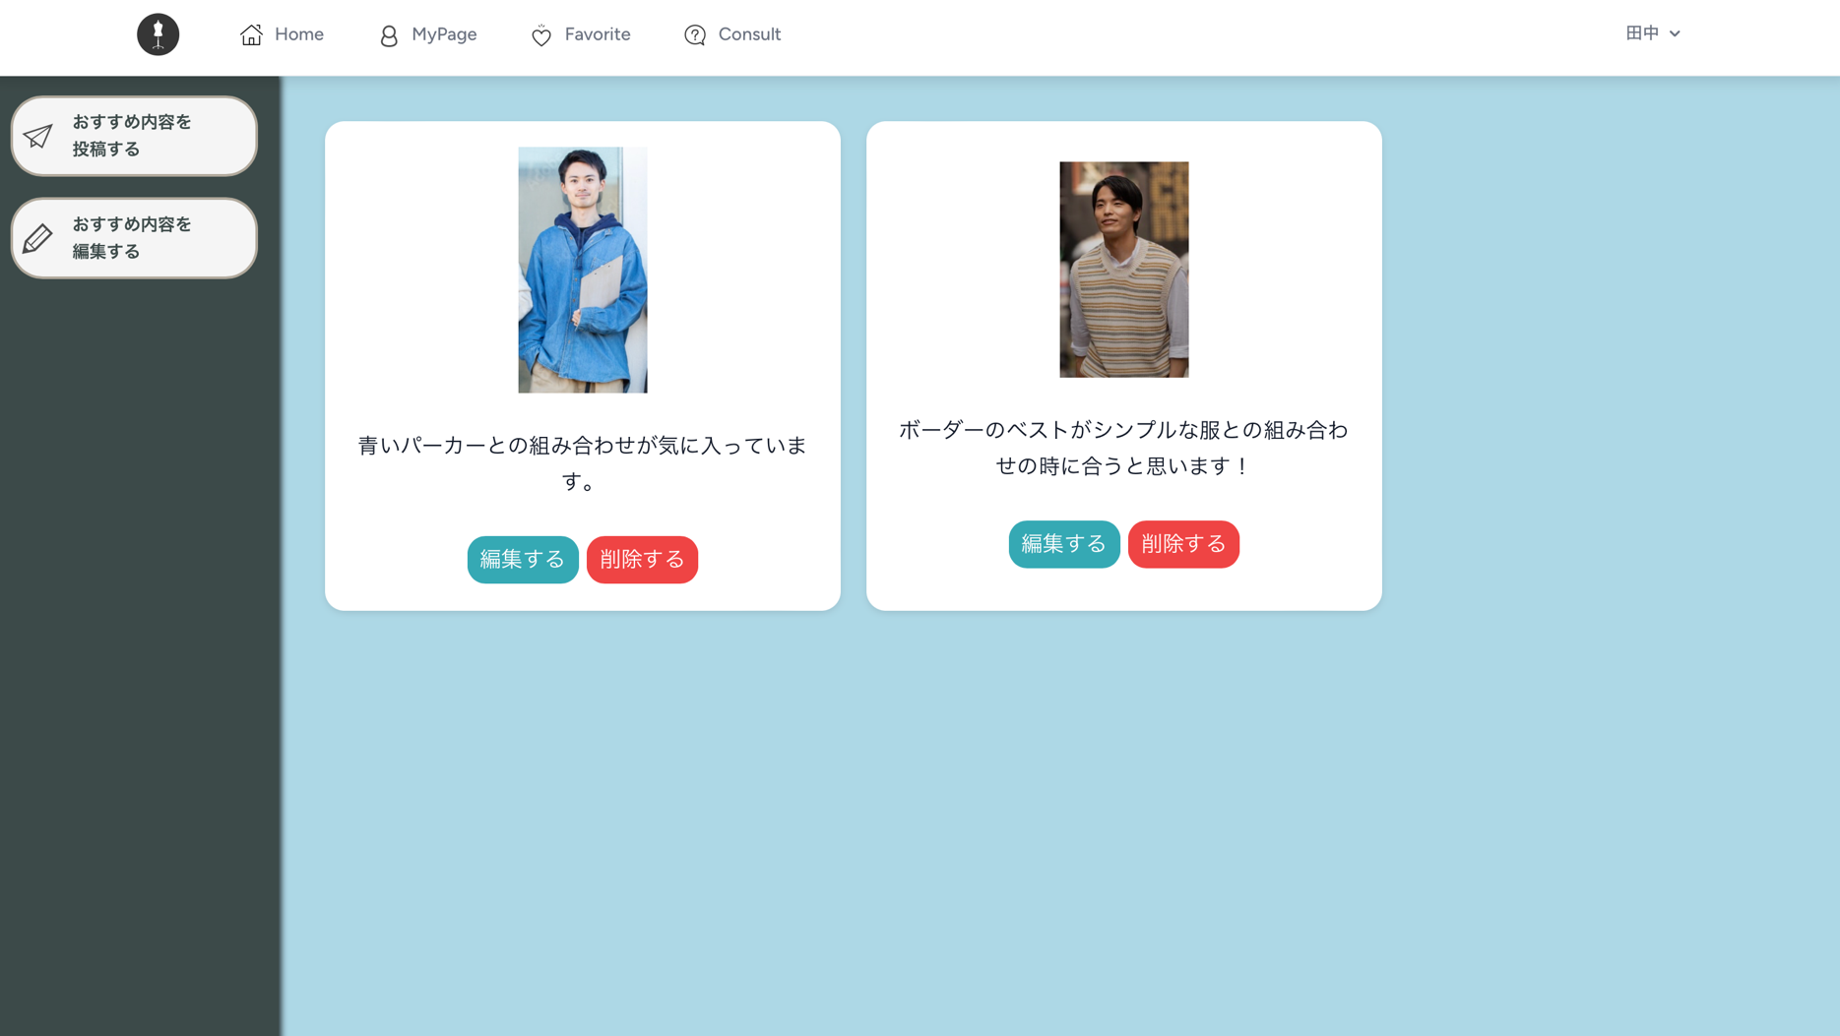
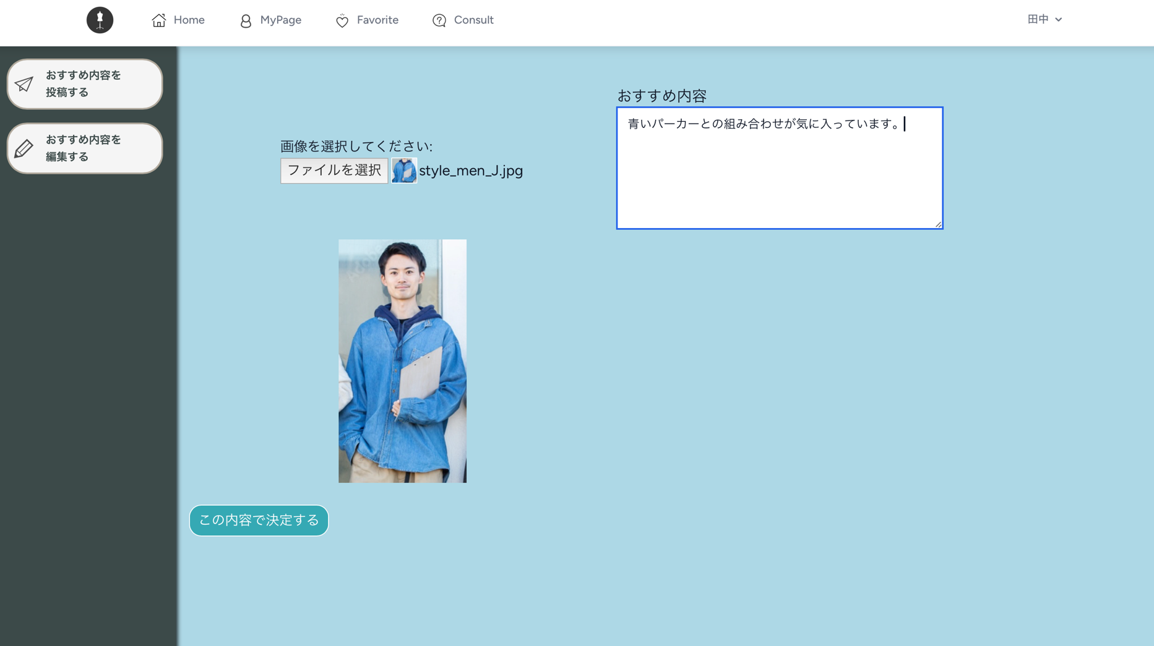
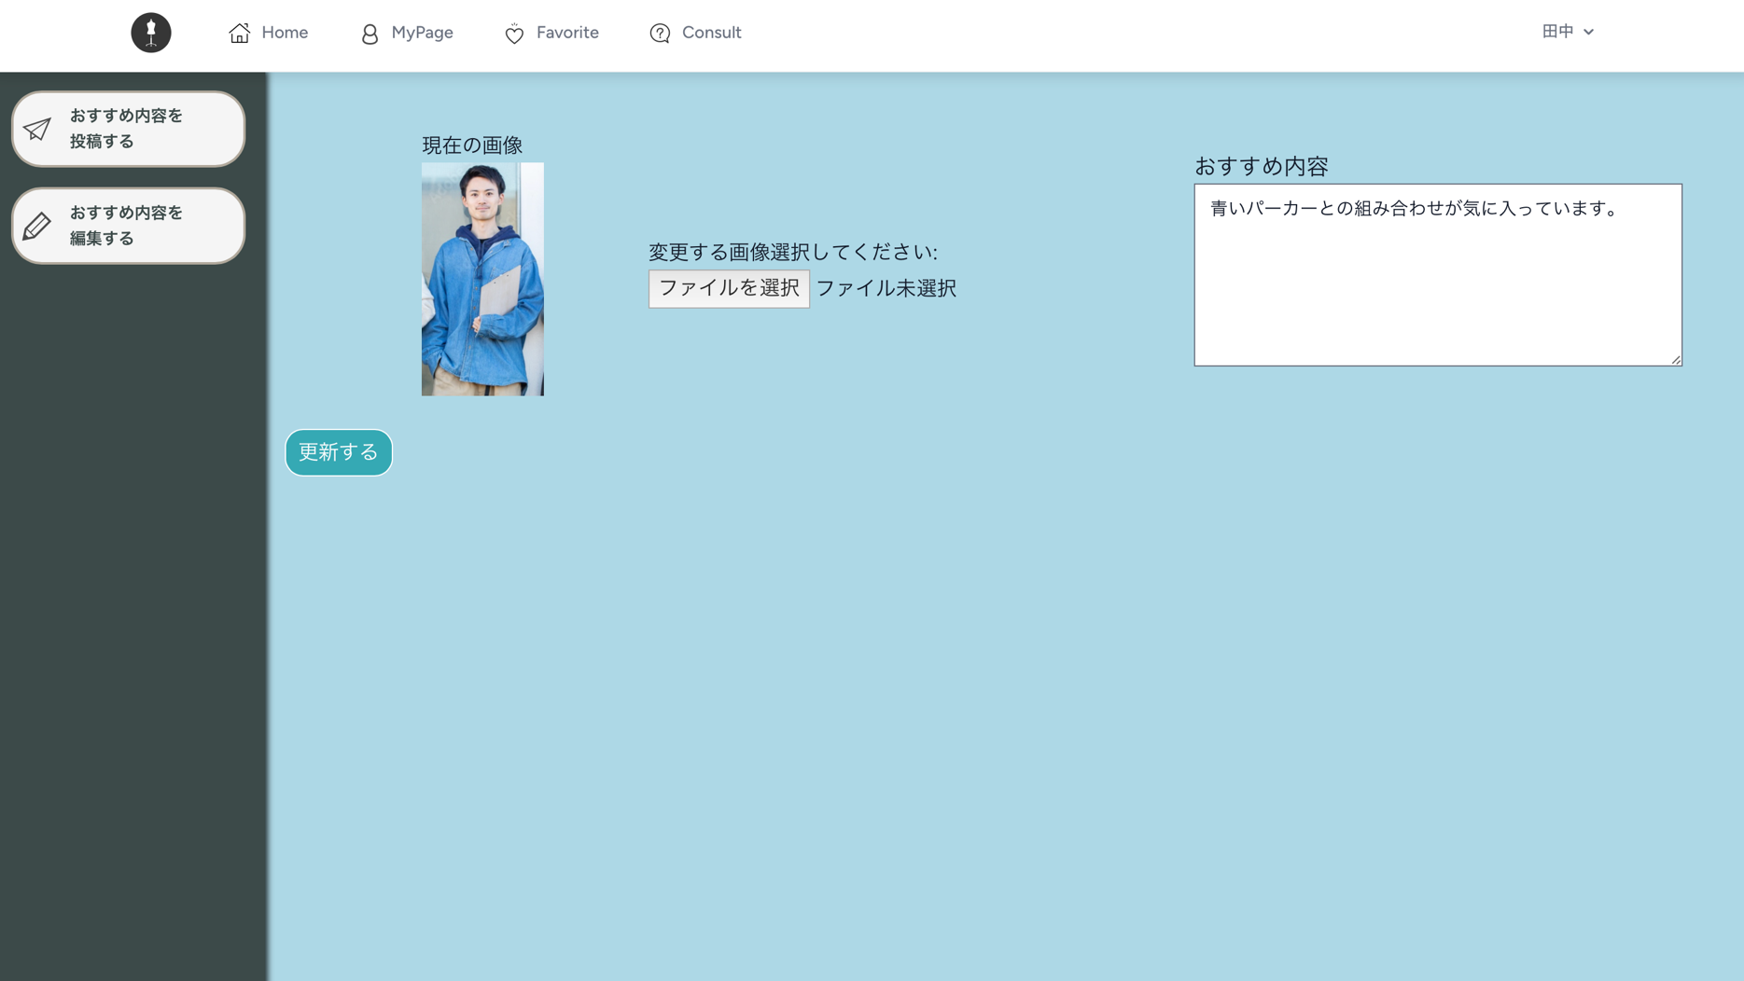
[Favorite]

 | 会員が投稿した一覧の表示

 |  | 自分が気に入った投稿の"コメントする"のボタンを押下すると、
 |  | 遷移する画面で、星印でランキングを付けることができます。
 |  | ユーザー名を絞って、投稿を表示することも可能です。
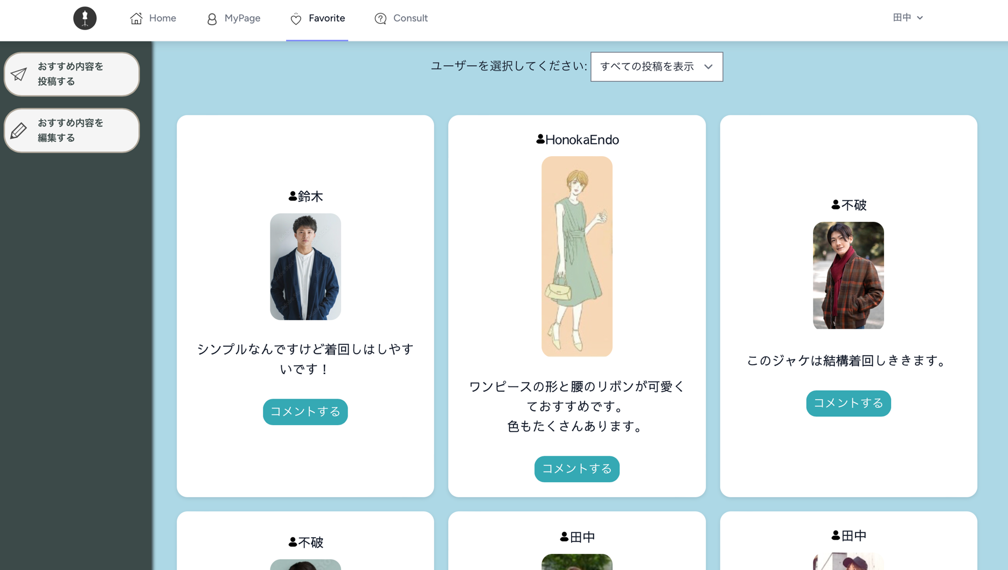

[おすすめ内容を投稿する] |  |  | [おすすめ内容を編集する]

 | 投稿する際、 |  |  | 編集する際、
 | 画像だけを投稿することはできません。 |  |  | 画像だけを変更したい場合は、変更する画像を選んだ後に、
 |  |  |  | ”更新する”ボタンを押下すると、画像だけ変更された投稿が一覧に表示されます。
 |  |  |  | 投稿内容を編集した場合でも、編集前にされたコメントは無くなりません。

Comment
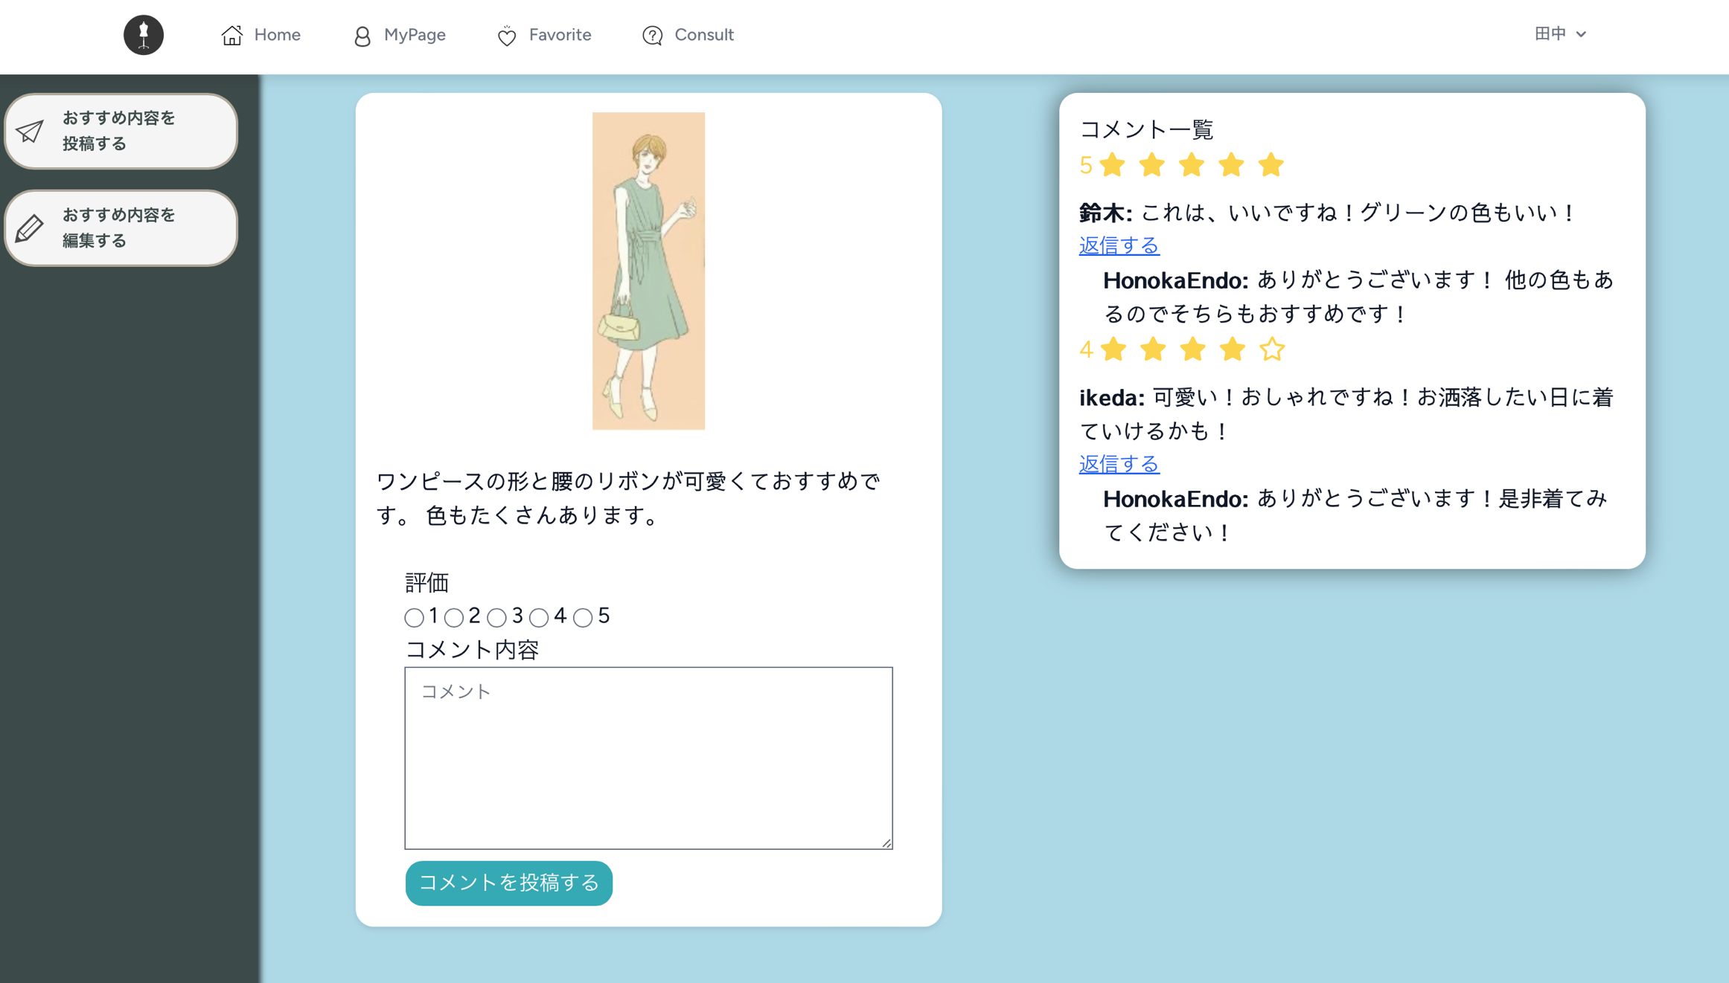
[コメント]

 | コメント画面

 |  | 一つの投稿に対して、何回でもコメントをすることは可能ですが、評価ができるのは最初の一回だけです。

 |  | 既にあるコメントに対して、コメントをしたい場合は、
 |  | その親コメントになるコメントの下にある返信するを押下することで、既にあるコメントに対して返信することができます。

